信用交易
融资融券市场交易数据统计（20220808）

标的证券 | 融资融券余额（亿元） | 融资余额（亿元） | 融券余额（亿元） | 融资买入额（亿元） | 融资融券规模变化（亿元） | 融资余额增幅(‰) | 融券余额增幅(%)
统计数据 | 16,245.64 | 15,186.32 | 1,059.32 | 647.14 | 47.40 | 2.67 | 0.66
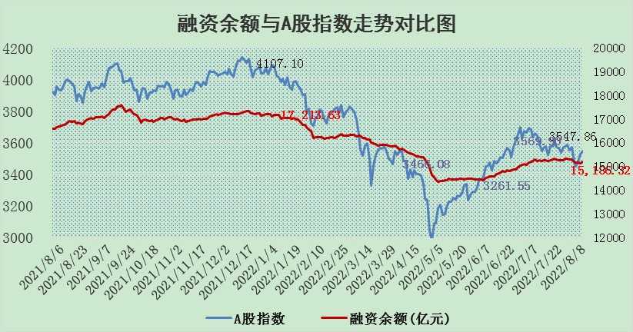

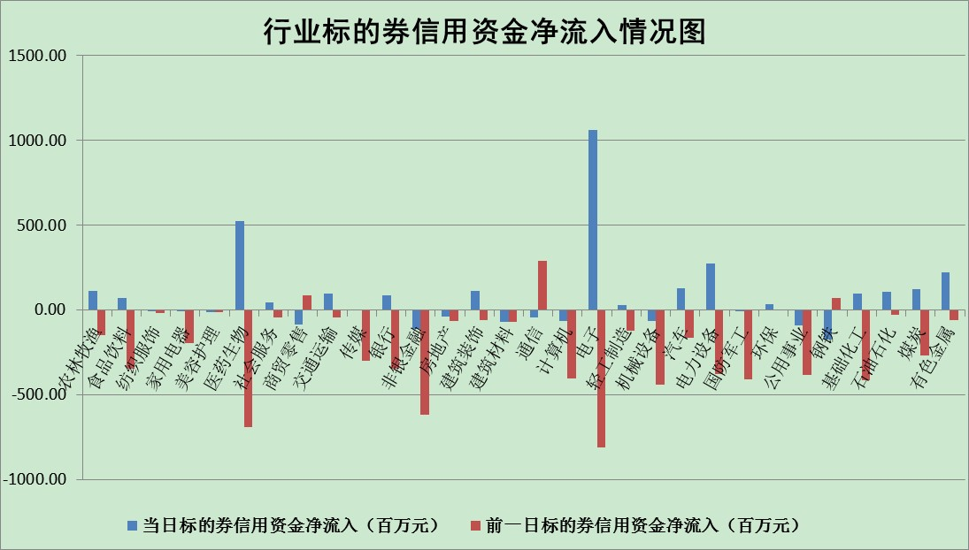

标的基金代码 | 标的基金简称 | 融资余额/市值(%) | 融资余额增幅(%) | 融资买入额/成交金额(%) | （融资余额净增额-融券余额净增额）/市值(‱) | 融券余额降幅(%) | ABS[（融资余额净增额-融券余额净增额）/市值净增额-1](%)
159902 | 华夏中小板ETF | 1.66 | -2.02 | 0.05 | -9.00 | -10.00 | 112.33
159915 | 易方达创业板ETF | 1.35 | -11.25 | 286567.40 | -17.73 | -1.05 | 53.97
159919 | 嘉实沪深300ETF | 5.26 | 0.04 | 0.63 | 0.19 | 0.02 | 100.59
159920 | 华夏恒生ETF | 109.96 | -0.10 | 29.49 | -10.97 | 0.54 | 79.85
159922 | 嘉实中证500ETF | 1.11 | 0.17 | 102.42 | -8.40 | -0.61 | 112.86
159925 | 南方沪深300ETF | 0.03 | 0.00 | 0.00 | 0.00 | 0.00 | 100.00
159928 | 消费ETF | 0.83 | -1.32 | 2.22 | -1.06 | 0.65 | 98.37
159934 | 易方达黄金ETF | 418.24 | 0.09 | 13.58 | 38.52 | 0.00 | 175.69
159939 | 全指信息技术ETF | 0.62 | -7.08 | 20.03 | -4.73 | 0.00 | 111.16
159940 | 全指金融地产ETF | 0.42 | -0.64 | 0.00 | -0.27 | 0.00 | 102.39
159995 | 半导体芯片ETF | 1.87 | -2.66 | 286.79 | -6.27 | -7.20 | 92.76
159997 | 天弘中证电子ETF | 2.58 | -2.22 | 14.50 | -2.18 | 30.44 | 92.41
159998 | 天弘中证计算机主题ETF | 0.13 | -16.20 | 0.02 | -2.55 | 0.00 | 105.26
510050 | 华夏上证50ETF | 11.48 | 1.36 | 189.63 | 10.33 | -39.86 | 78.60
510180 | 华安上证180ETF | 0.47 | -0.32 | 0.15 | -0.04 | 13.99 | 99.47
510880 | 华泰柏瑞红利ETF | 0.19 | -6.35 | 0.57 | -1.82 | -13.81 | 103.46
510900 | 易方达恒生H股ETF | 150.64 | 0.02 | 12.69 | 3.68 | 0.00 | 104.14
511010 | 5年期国债ETF | 0.00 | 0.00 | 0.00 | 0.00 | 0.00 | 100.00
511380 | 可转债及可交换债券ETF | 38.88 | -0.68 | 1.96 | -26.72 | 0.00 | 156.50
512000 | 全指证券ETF | 7.40 | -1.61 | 20.83 | -12.09 | 0.03 | 154.28
512010 | 沪深300医药卫生ETF | 4.60 | 2.81 | 44.51 | 11.77 | -5.36 | 65.17
512070 | 沪深300非银ETF | 3.06 | -0.33 | 52.42 | 1.06 | 22.33 | 104.37
512400 | 南方中证申万有色金属ETF | 0.98 | 1.00 | 0.33 | -0.18 | -1.73 | 96.87
512580 | 广发中证环保产业ETF | 0.68 | -4.67 | 0.12 | -3.51 | -0.47 | 110.48
512660 | 国泰中证军工ETF | 2.54 | -6.12 | 15.92 | -17.27 | -1.47 | 112.91
512800 | 华宝中证银行ETF | 12.28 | -0.76 | 4.45 | -9.57 | -2.92 | 87.30
512980 | 广发中证传媒ETF | 1.59 | 2.87 | 107.58 | 4.05 | -15.63 | 124.23
515030 | 华夏中证新能源汽车ETF | 1.50 | 1.64 | 16.12 | 3.80 | 6.69 | 35.13
515050 | 华夏中证5G通信主题ETF | 1.41 | -0.90 | 49.48 | -1.44 | -2.82 | 51.18
515070 | 华夏中证人工智能ETF | 1.04 | 3.45 | 0.67 | 3.45 | 0.00 | 103.45
标的股票比较指标 |  | 融资余额/流通A股市值(%) | 融资余额增幅(%) | 融资买入额/成交金额(%) | （融资余额净增额-融券余额净增额）/流通A股市值(‱) | 融券余额降幅(%) | ABS[（融资余额净增额-融券余额净增额）/流通A股市值净增额-1](%)
前十名标的个股 |  | 仁东控股 | 通富微电 | 山东钢铁 | 通富微电 | 上海雅仕 | 兴森科技
 |  | 数码科技 | 亿田智能 | 农业银行 | 梦网集团 | 国际实业 | 万业企业
 |  | 中体产业 | 神州数码 | 先惠技术 | 神州数码 | 剑桥科技 | 露笑科技
 |  | 尖峰集团 | 先惠技术 | 综艺股份 | 先惠技术 | 城市传媒 | 长城军工
 |  | 全柴动力 | 晶方科技 | 涪陵电力 | 晶方科技 | 海融科技 | 海兰信
 |  | 海兰信 | 梦网集团 | 江苏舜天 | 沃尔德 | 中国中期 | 卧龙电驱
 |  | 景兴纸业 | 昊华科技 | 梦网集团 | 卡倍亿 | 山石网科 | 风范股份
 |  | 蒙草生态 | 沃尔德 | 金石资源 | 亿田智能 | 新华网 | 华帝股份
 |  | 亚通股份 | 卡倍亿 | 城发环境 | 科翔股份 | 摩恩电气 | 江苏国泰
 |  | 晨鸣纸业 | 科翔股份 | 外高桥 | 华西股份 | 路德环境 | 卫士通
后十名标的个股 |  | 广田集团 | 安集科技 | 徐工机械 | 大连重工 | 模塑科技 | 超华科技
 |  | 延安必康 | 大连重工 | 长江通信 | 绿的谐波 | 中视传媒 | 广誉远
 |  | 曙光股份 | 万业企业 | 广田集团 | 万业企业 | 中通国脉 | 润欣科技
 |  | 龙净环保 | 万润股份 | 延安必康 | 电连技术 | 广日股份 | 青松建化
 |  | 中嘉博创 | 电连技术 | 曙光股份 | 兴森科技 | 怡球资源 | 陕西金叶
 |  | 泰禾集团 | 赣能股份 | 龙净环保 | 云海金属 | 贵州轮胎 | 江淮汽车
 |  | 苏宁易购 | 汉钟精机 | 中嘉博创 | 深康佳A | 蓝盾光电 | 星网锐捷
 |  | 中信国安 | 皖能电力 | 泰禾集团 | 南威软件 | 平潭发展 | 海特高新
 |  | 台海核电 | 兴森科技 | 苏宁易购 | 中国软件 | 高鸿股份 | 瑞松科技
 |  | 当代文体 | 佛山照明 | 中信国安 | 仲景食品 | 誉衡药业 | 中体产业
说明：1.以上普通交易数据和信用交易数据皆以交易日收盘后数据为基准；2.上述标的证券总数据只计算标的证券市场总数据，不包括从标的证券中调出去标的证券数据，所以与交易所公布的总值略有不同； 3.上述行业采用申万一级行业分类；4.以上标的基金和标的个股中比较的6个指标值中：前5个（从左至右）为正向指标，值越大排名越靠前；第6个为逆向指标，值越小，排名越靠前；5.第6个指标中ABS[]表示求绝对值，其主要用于考量信用资金相对净流入对股价相对净变化的贡献程度；6.数据来源：wind，交易所。

